CollectiveAccess
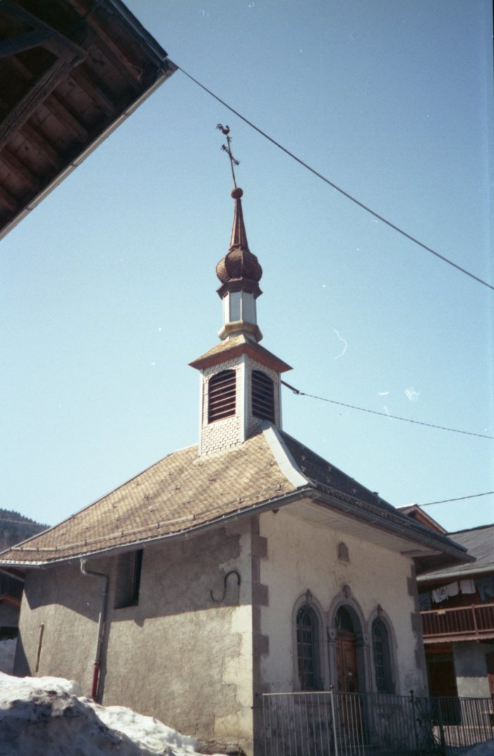
Image | Object | Description | Date
 | Photo de la chapelle du Fay (7-026) | Photo de la chapelle du Fay

